信用交易
融资融券市场交易数据统计（20220801）

标的证券 | 融资融券余额（亿元） | 融资余额（亿元） | 融券余额（亿元） | 融资买入额（亿元） | 融资融券规模变化（亿元） | 融资余额增幅(‰) | 融券余额增幅(%)
统计数据 | 16,315.75 | 15,305.27 | 1,010.48 | 656.74 | 41.03 | 1.83 | 1.31
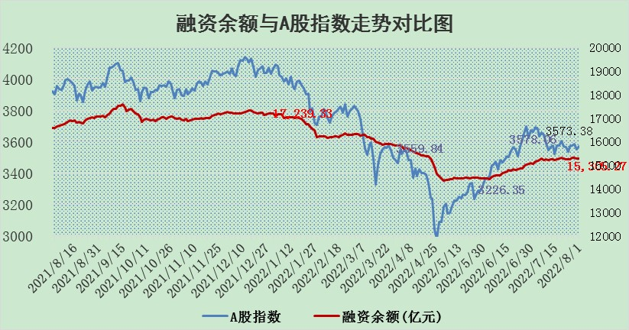

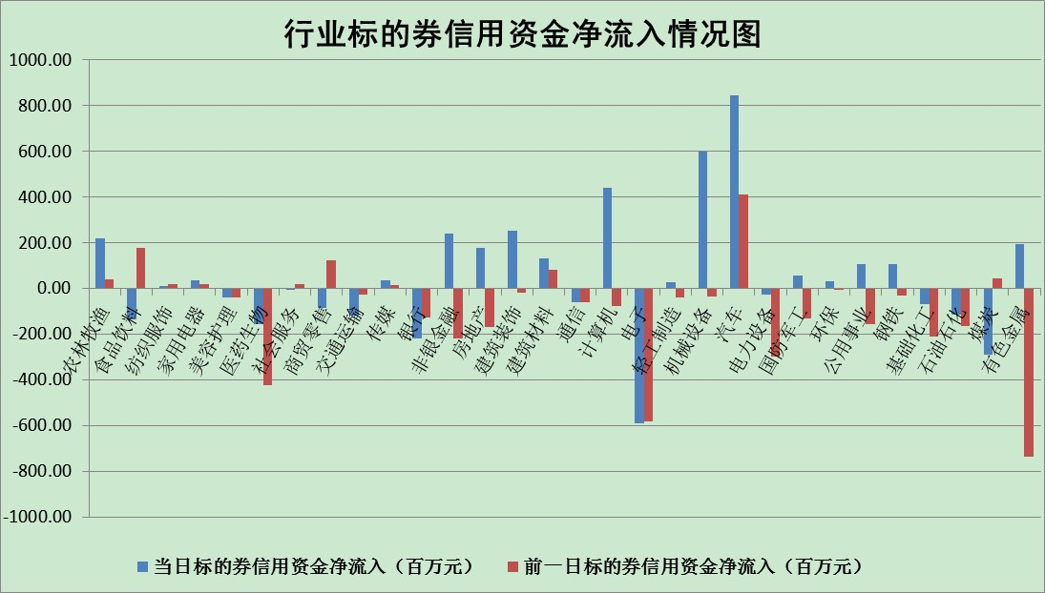

标的基金代码 | 标的基金简称 | 融资余额/市值(%) | 融资余额增幅(%) | 融资买入额/成交金额(%) | （融资余额净增额-融券余额净增额）/市值(‱) | 融券余额降幅(%) | ABS[（融资余额净增额-融券余额净增额）/市值净增额-1](%)
159902 | 华夏中小板ETF | 1.75 | 5.13 | 0.46 | -18.39 | -48.45 | 115.62
159915 | 易方达创业板ETF | 1.24 | -5.06 | 245264.01 | -11.23 | -8.56 | 104.73
159919 | 嘉实沪深300ETF | 5.18 | 0.01 | 0.23 | 0.63 | 5.30 | 98.43
159920 | 华夏恒生ETF | 108.41 | -0.04 | 75.90 | -4.83 | -5.15 | 113.34
159922 | 嘉实中证500ETF | 1.10 | 0.51 | 46.00 | -9.87 | -0.76 | 115.16
159925 | 南方沪深300ETF | 0.05 | 0.36 | 0.01 | 0.02 | 0.00 | 99.97
159928 | 消费ETF | 0.81 | 1.39 | 1.67 | 1.15 | 0.53 | 98.23
159934 | 易方达黄金ETF | 404.63 | 0.04 | 41.74 | 17.91 | 0.00 | 431.82
159939 | 全指信息技术ETF | 0.65 | 5.82 | 18.83 | 3.58 | 0.00 | 98.17
159940 | 全指金融地产ETF | 0.39 | 33.98 | 0.46 | 10.02 | 0.00 | 111.30
159995 | 半导体芯片ETF | 1.91 | 0.45 | 185.70 | -7.71 | -117.36 | 105.30
159997 | 天弘中证电子ETF | 2.50 | 2.48 | 23.04 | 3.83 | -27.52 | 98.27
159998 | 天弘中证计算机主题ETF | 0.18 | -0.13 | 0.05 | -0.02 | 0.00 | 100.02
510050 | 华夏上证50ETF | 11.85 | -1.16 | 103.89 | -13.00 | 4.31 | 88.79
510180 | 华安上证180ETF | 0.47 | -0.78 | 0.39 | -0.33 | 7.63 | 100.00
510880 | 华泰柏瑞红利ETF | 0.18 | -3.14 | 0.86 | 2.60 | 79.36 | 119.10
510900 | 易方达恒生H股ETF | 147.57 | -0.09 | 11.96 | -13.71 | 0.00 | 121.76
511010 | 5年期国债ETF | 0.00 | 0.00 | 0.00 | 0.00 | 0.00 | 100.00
511380 | 可转债及可交换债券ETF | 41.23 | -5.93 | 0.90 | -260.01 | 0.00 | 447.23
512000 | 全指证券ETF | 7.57 | 0.68 | 24.22 | 6.60 | 3.04 | 114.85
512010 | 沪深300医药卫生ETF | 4.80 | 0.27 | 37.45 | 1.21 | -0.57 | 103.27
512070 | 沪深300非银ETF | 3.07 | 0.80 | 27.48 | 2.49 | 0.91 | 103.47
512400 | 南方中证申万有色金属ETF | 0.94 | 1.74 | 0.87 | 0.70 | -1.31 | 99.51
512580 | 广发中证环保产业ETF | 0.57 | 11.48 | 0.96 | 5.23 | -1.66 | 95.83
512660 | 国泰中证军工ETF | 2.57 | 1.40 | 23.61 | 4.95 | 2.99 | 60.73
512800 | 华宝中证银行ETF | 12.00 | -0.24 | 3.95 | 0.30 | 22.66 | 100.23
512980 | 广发中证传媒ETF | 1.61 | 0.36 | 65.84 | 0.59 | 0.21 | 115.39
515030 | 华夏中证新能源汽车ETF | 1.40 | -0.21 | 7.05 | 5.99 | 20.84 | 97.74
515050 | 华夏中证5G通信主题ETF | 1.49 | 0.58 | 168.69 | 0.61 | -4.65 | 99.86
515070 | 华夏中证人工智能ETF | 1.15 | -2.03 | 0.28 | -2.39 | 0.00 | 102.89
标的股票比较指标 |  | 融资余额/流通A股市值(%) | 融资余额增幅(%) | 融资买入额/成交金额(%) | （融资余额净增额-融券余额净增额）/流通A股市值(‱) | 融券余额降幅(%) | ABS[（融资余额净增额-融券余额净增额）/流通A股市值净增额-1](%)
前十名标的个股 |  | 仁东控股 | 穗恒运A | 大连港 | 大洋电机 | 苏州高新 | 杭可科技
 |  | 数码科技 | 拓普集团 | 爱建集团 | 高新兴 | 东湖高新 | 科蓝软件
 |  | 中体产业 | 大洋电机 | 赣粤高速 | 雪人股份 | 江苏舜天 | 沃尔德
 |  | 尖峰集团 | 上海机电 | 农业银行 | 绿的谐波 | 昂立教育 | 长城军工
 |  | 海兰信 | 国电南自 | 同济科技 | 达华智能 | 鹏欣资源 | 杰普特
 |  | 景兴纸业 | 达华智能 | 新湖中宝 | 杭萧钢构 | 乐凯胶片 | 龙溪股份
 |  | 全柴动力 | 虹软科技 | 轻纺城 | 穗恒运A | 东风科技 | 梦网集团
 |  | 联创光电 | 高新兴 | 美克家居 | 软控股份 | 杭电股份 | 绿的谐波
 |  | 蒙草生态 | 埃夫特-U | 力生制药 | 国电南自 | 安记食品 | 铜牛信息
 |  | 晨鸣纸业 | 杭萧钢构 | 中国银行 | 渝三峡A | 新天然气 | 翰宇药业
后十名标的个股 |  | 广田集团 | 云海金属 | 南威软件 | 云海金属 | 赣能股份 | 宗申动力
 |  | 延安必康 | 广州港 | 长江通信 | 博瑞传播 | 平潭发展 | 建投能源
 |  | 曙光股份 | 风范股份 | 徐工机械 | 风范股份 | 中原高速 | 尖峰集团
 |  | 龙净环保 | 古井贡酒 | 中通国脉 | 纵横通信 | 瑞茂通 | 伊利股份
 |  | 中嘉博创 | 纵横通信 | 广田集团 | 步科股份 | 维康药业 | 三峡水利
 |  | 泰禾集团 | 璞泰来 | 延安必康 | 宗申动力 | 思维列控 | 鄂武商A
 |  | 苏宁易购 | 山煤国际 | 曙光股份 | 航天发展 | 羚锐制药 | 世嘉科技
 |  | 中信国安 | 涪陵榨菜 | 龙净环保 | 瑞松科技 | 珠江实业 | 东风科技
 |  | 台海核电 | 瑞松科技 | 中嘉博创 | 宝鹰股份 | 中核科技 | 博敏电子
 |  | 当代文体 | 今世缘 | 泰禾集团 | 世嘉科技 | 贵州轮胎 | 中炬高新
说明：1.以上普通交易数据和信用交易数据皆以交易日收盘后数据为基准；2.上述标的证券总数据只计算标的证券市场总数据，不包括从标的证券中调出去标的证券数据，所以与交易所公布的总值略有不同； 3.上述行业采用申万一级行业分类；4.以上标的基金和标的个股中比较的6个指标值中：前5个（从左至右）为正向指标，值越大排名越靠前；第6个为逆向指标，值越小，排名越靠前；5.第6个指标中ABS[]表示求绝对值，其主要用于考量信用资金相对净流入对股价相对净变化的贡献程度；6.数据来源：wind，交易所。

